상품제안서
헬로베어 4단접이 점착메모지(주문제작형) | 상품코드: F24514

 |  |  |  |  |  |  | 02-412-0044 | www.easy1.co.kr
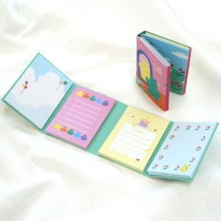

【상세/제작정보】 | 표지 풀칼라 인쇄 / 1천개 미만 기성내지사용 1천개 이상 내지 풀칼라인쇄가능 (20매.30매.50매 등 가능.별도문의)

【인쇄/포장옵션】 | 풀칼라 / OPP(비닐)

【공급단가】 | 수량 | 1,000~ | 2,000~ | 3,000~ | 5,000~ | 10,000~
*VAT별도 | 단가 | 1,330원 | 1,280원 | 1,230원 | 1,180원 | 1,140원

【상품 URL】 | http://www.easy1.co.kr/src/goods_detail.php?gdno=24514

